Annexe Principes et ref.
4. RÈGLES ET MÉTHODES COMPTABLES
Préambule
Les comptes annuels de l'exercice ont été élaborés et présentés conformément aux règles générales applicables en la matière et dans le respect du principe de prudence. Le bilan de l'exercice présente un total de 41 136 481€. Le compte de résultat affiche un total de produits de 19 487 435€ et de charges de 22 871 017€, dégagent ainsi un résultat déficiaire de 3 383 582€.

4. 1.1. PRINCIPES GÉNÉRAUX
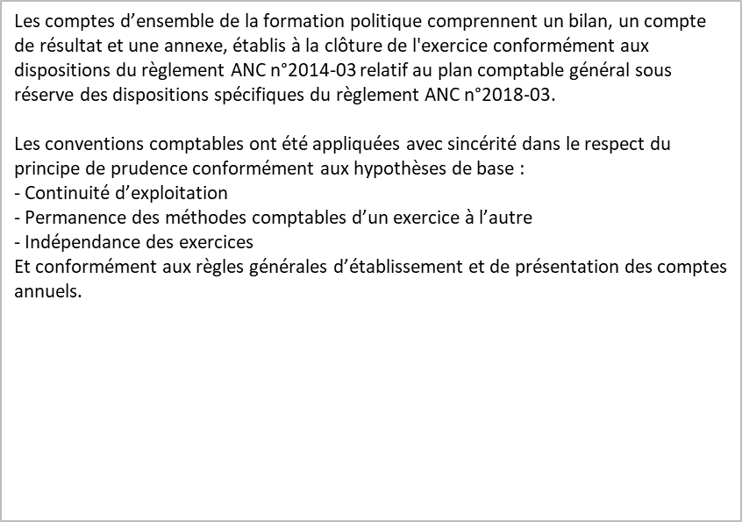
fgfgcomptables
La méthode de base retenue pour l'évaluation des éléments inscrits en comptabilité est
la méthode des coûts historiques.

4. 1. 2. RÉFÉRENTIEL COMPTABLE
Textes de référence :
Loi n° 88-227 du 11 mars 1988
Décret n° 90-606 du 9 juillet 1990
Règlement n° 2018-03 de l’Autorité des normes comptables

Annexe Methodes
4. 1. 3. MÉTHODES COMPTABLES
Dons des personnes physiques :
Les dons reçus par l'association de financement sont enregistrés à la date de leur versement. A la clôture, les encaissements en 2025 de dons datés de 2024 sont rattachés à l’exercice 2024. Les sommes reçues sont intégralement reversées à la formation politique.
Les sommes anormalement perçues, et non intégrées dans la liste des donateurs, dont nous ne connaissons pas la provenance font l'objet d'un reversement à la Fondation de France.
Cotisations des élus :
Les cotisations d'élus versées à l'association de financement sont enregistrées à la date de versement.
Cotisations des adhérents :
Les cotisations des adhérents versées à l'association de financement sont enregistrées à la date de versement.
Immobilisations incorporelles et corporelles :
Les immobilisations corporelles et incorporelles sont évaluées à leur prix d'acquisition pour les actifs acquis à titre onéreux.
Le coût d'une immobilisation est constitué de son prix d'achat, y compris les droits de douane et taxes non récupérables, après déduction des remises, rabais commerciaux et escomptes de règlement, ainsi que des coûts directements attribuables engagés pour la mise en service de l'immobilisation.
Tous les coûts qui ne font pas partie du prix d'acquisition de l'immobilisation et qui ne doivent pas être rattachés directement aux coûts nécessaires pour mettre l'actif en service, sont comptabilisés en charges.
Les droits de mutation, honoraires ou commissions et frais d'actes liés à l'acquisition, sont comptabilisés en charges.
Conformément au règlement CRC n°2002-10, les actifs immobiliers sont comptabilisés selon l’approche par composants.
Les amortissements pratiqués suivent les dispositions du règlement CRC n°2002-10, chaque composant étant amorti sur une durée d’utilité propre en fonction du type d’actif :
Le terrain n’est pas amortissable.
Dans les cas où la valeur actuelle (valeur la plus élevée entre la valeur d’usage et la valeur vénale) des immobilisations devient inférieure à la valeur nette comptable, une dépréciation est enregistrée, ramenant la valeur nette comptable à la valeur actuelle.
A la date d’arrêté des comptes, le parti envisage de céder l’ensemble immobilier à court terme. Pour tenir compte de l'évolution récente du marché immobilier et en référence à une évaluation réalisée en février 2025 par un expert immobilier, il a été constaté une dépréciation de 7.356 K€ à la clôture de l’exercice 2024, portée sur la valeur du terrain.
Immobilisations financières :
Les immobilisations financières sont composées de prêts et de dépôts. Une provision pour dépréciation est constatée sur les prêts en fonction du risque de non recouvrement.
Stock :
Les coûts d'acquisition des stocks comprennent le prix d'achat, les droits de douane et autres taxes, à l'exclusion des taxes ultérieurement récupérables par l'entité auprès des administrations fiscales, ainsi que les frais de transport, de manutention et autres coûts directement attribuables au coût de revient des matières premières, des marchandises, des encours de production et des produits finis. Les rabais commerciaux, remises, escomptes de règlement et autres éléments similaires sont déduits pour déterminer les coûts d'acquisition.
Les stocks sont évalués suivant la méthode du premier entré, premier sorti. Pour des raisons pratiques et sauf écart significatif, le dernier prix d'achat connu a été retenu.
Une dépréciation des stocks égale à la différence entre la valeur brute déterminée suivant les modalités indiquées ci-dessus et le cours du jour ou la valeur de réalisation déduction faite des frais proportionnels de vente, est prise en compte lorsque cette valeur brute est supérieure à l'autre terme énoncé.
Provisions pour litiges :
Toute obligation actuelle, résultant d’un évènement antérieur à la date de clôture , à l’égard d’un tiers, susceptible d’être estimée avec une fiabilité suffisante, et couvrant des risques identifiés, fait l’objet d’une provision pour risques. Les provisions sont estimées au mieux selon l’appréciation par la direction de la sortie probable de ressource.

Determination des ecarts 435-2
4. 1. 5. INFORMATIONS RELATIVES AUX POSTES DU BILAN ET DU COMPTE DE RÉSULTAT
Méthodes utilisées pour la détermination des écarts d'acquisition et leurs modalités de dépréciation, d'amortissement ou de reprise (art. 435-2)
Néant

Reevaluation des ecarts 435-3
4. 1. 5. INFORMATIONS RELATIVES AUX POSTES DU BILAN ET DU COMPTE DE RÉSULTAT
Méthode de réévaluation utilisée, écart dégagé, incidence sur les écarts d'évaluation et d'acquisition et sur les dotations aux amortissements et aux dépréciations relatives aux biens évalués en cas de réévaluation des immobilisations corporelles et financières de toutes les entités intégrées (art. 435-3)
Néant

Pensions et retraites 435-9
4. 1. 5. INFORMATIONS RELATIVES AUX POSTES DU BILAN ET DU COMPTE DE RÉSULTAT
Informations sur les provisions constatées dans l'exercice au titre de pensions, de compléments de retraite ou de prévoyance, d'indemnités ou d'allocation en raison de départ à la retraite ou d'avantages similaires (art. 435-9)
En application de la recommandation ANC n° 2013-02, la formation politique ayant moins de 250 salariés a défini des modalités simplifiées d’évaluation des engagements de retraite et avantages similaires.
La formation politique n'a signé aucun accord particulier en matière d'engagements de retraite.
Ces derniers se limitent donc à l'indemnité conventionnelle de départ à la retraite.
La PIDR est calculé sur la base des effectifs du Parti Renaissance uniquement. Les effectifs sur les autres entités du groupe sont inférieurs à 10 salariés, présents au 31 décembre 2024, et l'ancienneté est limitée à 2019. La valorisation de la PIDR sur les autres entités du groupe est non significative.
Compte tenu des paramètres applicables, détaillés ci-dessous, la dette actuarielle comptabilisée au 31 décembre 2024 est de 12 895 €. Elle était au titre de l’exercice précédent de 12 695€.
La dette actuarielle fait l'objet d'une inscription au bilan, sous forme de provision, au compte 153000.
La provision pour « indemnités de départs en retraite » est calculée selon la méthode prospective.
Les hypothèses de calcul retenues sont les suivantes pour l’ensemble des catégories Cadres et Non cadres :
- Taux d’actualisation = au taux Obligations corporate AA à 3.35%
- Revalorisation des salaires 1.5%
- Turnover = fort
- La table de mortalité = INSEE 2022
- Âge de départ en retraite= 60-64 ans (âge légal de départ)

Passifs 435-10
4. 1. 5. INFORMATIONS RELATIVES AUX POSTES DU BILAN ET DU COMPTE DE RÉSULTAT
État des passifs éventuels (art. 435-10)
Néant

Concours en nature 435-21
4. 1. 5. INFORMATIONS RELATIVES AUX POSTES DU BILAN ET DU COMPTE DE RÉSULTAT
Estimation globale des concours en nature dont les entités intégrées ont bénéficié de la part de personnes physiques ou d'autres partis ou groupements politiques (art. 435-21)
Néant

Autres informations
4. 1. 6. AUTRES INFORMATIONS
Néant

